상품제안서
(CJ)참그린 순수발효 곡물3종세트 | 상품코드: F06500

 |  |  |  |  |  |  | 02-412-0044 | www.easy1.co.kr
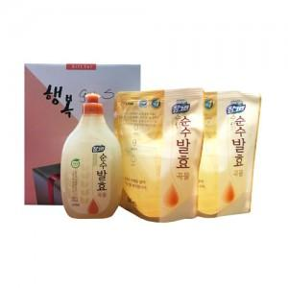

【상세/제작정보】 | 스티커 및 소량주문건은 관리자문의요망

【인쇄/포장옵션】 | 스티커 / 별도문의

【공급단가】 | 수량 | 100~ | 200~ | 500~ | 1,000~ | 2,000~
*VAT별도 | 단가 | 4,190원 | 4,030원 | 3,880원 | 3,720원 | 3,630원

【상품 URL】 | http://www.easy1.co.kr/src/goods_detail.php?gdno=6500

